Cas d'usageScénarii d'utilisati
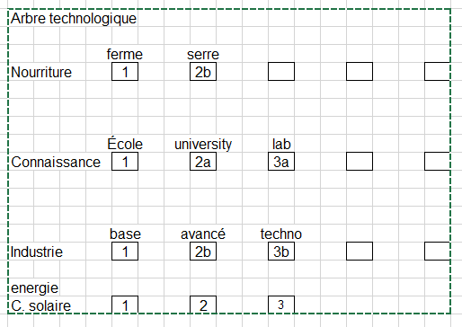
 | Cas d'usage et Scénario d'utilisation, ainsi que les rôles
 | Identification des cas d'usage, indication des rôles concernés par ceux-ci (à qui ils vont s'appliquer: président, gestionnaire, vendeur, commis,etc), et précision des détails d'implantation de la dynamique de chaque cas d'usage dans un scénario d'utilisation, eu égard aux commandes de l'humain et au traitement opéré par l'ordinateur en réponse.
 | Une seule entrée par ligne et jamais dans les deux colonnes sur la même ligne. Du haut vers le bas, c'est LA REPRÉSENTATION TEMPORELLE des actions (soit de l'humain, soit de l'ordinateur) qui compte
 | Un cas d'usage peut référer à un autre cas d'usage... ce dernier expliquant en détail
 | cette partie de la tâche (par exemple la tâche d'identification de l'utilisateur (login)

Profil d'utilisateur | Tâche complète | Manipulations humaines dans l'interface | Opérations effectuées par l'ordinateur | Opérations effectuées par le serveur

Rôle | Cas d'usage | Humain | Machine | SERVEUR | Notes Pour information supplémentaire)
 |  |  |  |  | Ùtiliser le IF pour des sections conditionnelles
 | OUIVERTURE |  |  |  | Utiliser le FOR pour des boucles

 | LOBBY/lancer partie | clique lancer partie
 |  |  | commande de lancement au serveur

 |  |  |  | change etat du serveur
 |  |  |  | prepare info pour joueurs
 |  |  | recoit info
 |  |  | génére un Modele (partie)
 |  |  | creer l'univers
 |  |  | creer les joueurs
 |  |  | assigne une etoile d'origine
 |  |  | change l'interface
 |  |  | démarre la boucle de jeu * (voir plus bas)

 |  | Fin du cas d'usage

 | PARTIE/boucle de jeu |  | increment le cadre de jeu
 |  |  | si delai serveur
 |  |  | appel au serveur avec actions a faire
 |  |  |  | si action : distribue ations aux joueurs dans BD
 |  |  |  | retourne actions aux joueur - ou None
 |  |  | si nouvelles action, envoyé au modele
 |  |  | requerir prochain coup diu modele
 |  |  | requerir prochain coup de la vue
 |  |  | relance de la boucle

 |  | Fin du cas d'usage

 | envoyer_vaisseau | clique sur un vaisseau moi (sélection)
 |  |  | noter vaisseau selectionné SI à nous
 |  |  | Affiche option de retour automatique
 |  | si pas clique sur option retour automatique
 |  | - Si clique sur étoile
 |  |  | si vaisseau selectionné et étoile neutre
 |  |  | chercher id des objets
 |  |  | demander au controleur de faire action
 |  |  | ACTION="deplacer",[id_vaisseau,id_etoile]

 |  |  | SUR RETOUR DU SERVEUR
 |  |  | envoyer deplacer au vaisseau identifé en première position avec cible (deuxieme arg)
 |  |  | vaisseau acquiert cible
 |  |  | selon type de vaisseau, interaction avec étoile
 |  |  | Attente de commande du joueur
 |  | si clique sur option retour automatique
 |  | - Si clique sur étoile
 |  |  | Retour apres ineraction avec étoile
 |  | - Sinon

 |  | Si clique sur espace vide
 |  |  | déplace vers la position cliqué

 |  | si clique sur vaisseau (enemi)
 |  |  | Attaque vaisseau militaire enemie
 |  |  | Prend contrôle du vaisseau cargo …
 |  | si clique sur vaisseau (allié)
 |  |  | Déplace vers le vaisseau

 |  | si clique sur vaisseau (qui m'appartient)
 |  |  | Selectionne le nouveau vaisseau (moi)

 | PARTIE/planete | Clique(Gauche) sur nos planètes
 |  |  | Affiche les statistiques de la planètte
 |  | clique sur planète
 |  |  | prend en note id de la planete
 |  |  | affiche menu
 |  |  | affiche infos de la planète (Espace disponible, nombre bâtiments, population)
 |  |  | affiche option construction (École, Ferme/Habitation, Usine, Centrale Énergie)
 |  | sélectionne action
 |  |  | créer bâtiment selon action
 |  |  | update les possibilités et état des infos de la planète

 |  |  | Affiche les vaisseaux stationnées

 |  | Si clique sur une planet (Allié)
 |  |  | Affiche la boite de diplomatie
 |  | Choisi l'ordre diplomatique
 |  |  | Envoie une proposition commercialle
 |  |  | Envoie une proposition diplomatique
 |  |  | Envois une déclaration de GUERRE

 |  | Si clique sur une planet (Énemie)
 |  |  | Affiche la boite de diplomatie
 |  | Choisi l'ordre diplomatique
 |  |  | Envoie une proposition diplomatique

 | PARTIE/espace | Cliquer sur position dans le vide sur la map du jeu
 |  |  | affiche les coordonnées de la position sélectionnée dans le panneau d'affichage

Fin du cas d'usage

 | PARTIE/miniMap | Clique sur sur une position sur la mini-map
 |  |  | affiche la position sélectionnée dans le panneau d'affichage
 |  |  | Déplace l'affichage du jeu à la position sélectionnée

 | PARTIE/menu_nom_joueur | Clique (gauche) sur le nom du joueur en haut à gauche
 |  |  | Déplace l'affichage du jeu à la position où se trouve notre planète mère

 | PARTIE/menu_explorateur | cliquer sur explorateur (menu contextuel)
 |  |  | Déplace l'affichage du jeu à la position où se trouve le vaisseau sélectionné
 |  |  | Affiche menu (selectionner destination, check_box aller retour, annuler)
 |  |  | noter position actuelle et id

 |  | cliquer sur planete et aller-retour
 |  |  | noter postion et id planete plus booléan true aller-retour

 |  |  | vaisseau fait aller retour
 |  |  | rapporte information
 |  |  | planète ajoutée à la liste des planètes visitées
 |  |  | joueur est avisé du retour

 | PARTIE/menu_chasseur | cliquer sur chasseur (menu contextuel)
 |  |  | Déplace l'affichage du jeu à la position où se trouve le vaisseau sélectionné
 |  |  | Affiche menu (selectionner destination, check_box aller retour, annuler)
 |  |  | Definir mission (Défense ou Attaque ou Escorte) (Implicite selon le clique)
 |  |  | noter position actuelle et id
 |  | Option 1 : cliquer sur planete origine
 |  |  | noter postion et id planete origine
 |  |  | vaisseau stationné autour de planete

 |  | Sinon Option 2 : cliquer sur vaisseau ennemi et aller-retour
 |  |  | noter position et id vaisseau ennemi + booléan true aller-retour
 |  |  | Calculer temps attaque : aller-retour + combat
 |  |  | joueur est avisé du retour ou perte du vaisseau (si temps écoulés > temps attaque)

 |  | Sinon Option 3 : cliquer sur vaisseau allié
 |  |  | note position du vaisseau et id
 |  |  | ajuste sa vitesse

 | PARTIE/menu_cargo | cliquer sur cargo (menu contextuel)
 |  |  | Déplace l'affichage du jeu à la position où se trouve le vaisseau sélectionné |  | GESTION RESSOURCES…
 |  |  | Affiche menu (selectionner destination, check_box aller retour, annuler)
 |  |  | noter position actuelle et id
 |  |  |  |  | pop | 1000
 |  | cliquer sur planete et aller-retour |  |  | bouffe | 1000
 |  |  | noter postion et id planete plus booléan true aller-retour |  | cargo bouffe | plus 200
 |  |  | vaisseau fait aller |  | 10secondes | moins pop*1bouffe
 |  |  | vaisseau ramasse ressources |  | créer 1 vaisseau | moins vaisseau*3bouffe
 |  |  | vaisseau fait retour
 |  |  | rapporte information et ressources |  | max d'habitants par planète
i |  |  | planète ajoutée à la liste des planètes visitées |  | ressources de départ
i |  | joueur est avisé du retour et des ressources obtenus

 | PARTIE/creation vaisseau | cliquer sur l'étoile mère
 |  |  | affichage du menu de creation des vaisseaux et leur prix en ressources
 |  | cliquer sur bouton du type de vaisseau choisi
 |  |  | Genère un objet du type de vaisseau choisi dans notre liste de flotte
 |  |  | Afficher son type et son id dans le panneau d'affichage
 |  |  | Afficher le vaisseau sur le jeu

 | PARTIE/ Artéfact |  | SI joueur possède 5 planètes et une université ALORS création artéfact proche d'un joueur
 |  | SI joueur clique sur artéfact
 |  |  | Affiche objet inconnu
 |  | SI joueur déplace son vaisseau sur l'artéfact
 |  |  | Vaisseau fait un aller
 |  |  | Vasseau récupère artéfact
 |  |  | Vaisseau fait un retour
 |  |  | Rapporte artéfact
 |  |  | Artéfact est ajouté à l'inventaire de la planète du joueur
 |  |  | Affiche informations et menu de choix (utiliser ou garder)
 |  | Joueur fait un choix
 |  |  | SI choix == utiliser ALORS intrication quantique activée pour le joueur

 | PARTIE/Trou de vers | cliquer sur vaisseau (menu contextuel)
 |  |  | Déplace l'affichage du jeu à la position où se trouve le vaisseau sélectionné
 |  |  | Affiche menu (selectionner destination, check_box aller retour, annuler)
 |  |  | noter position actuelle et id

 |  | cliquer sur trou de vers
 |  |  | noter postion et id du trou de vers
 |  |  | vaisseau se déplace vers le trou de vers
 |  |  | Trou de vers téléporte le vaisseau vers le trou de vers de sortie

Maquettes
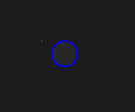
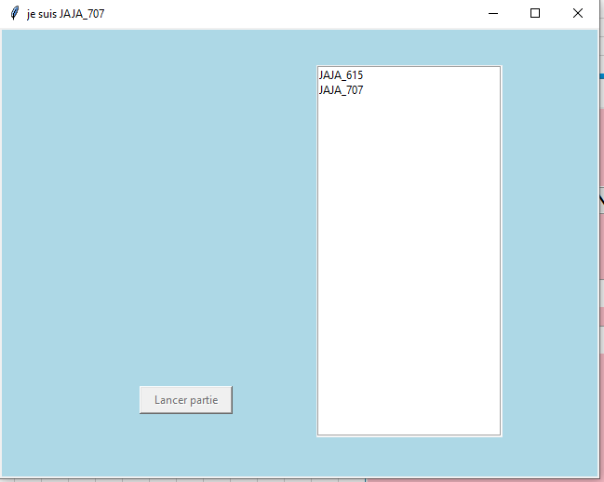
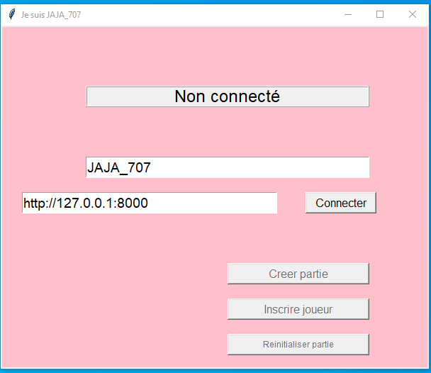
 |  |  | page connection |  |  |  | page joueur(s) connecté |  |  | Maquette des interfaces graphiques
 |  |  |  |  |  |  |  |  |  | Maquette graphique représentant les pages-écrans du logiciel prévu. Cela permet d'identifier des ensembles fonctionnels de widget, offert à l'utilisateur.
 |  |  |  |  |  |  |  |  |  | Regroupement conceptuel, plutôt qu'agencement esthétique, pour l'instant. On parle donc d'ERGONOMIE du logiciel

 | espace jeu |  |  |  |  | Menu joueur global (à droite de espace jeu)

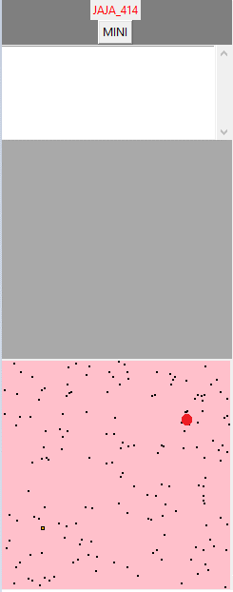

Étoile ID

Explorateur |  |  |  | Cargo |  |  |  | Chasseur

 |  |  |  |  |  |  |  |  | de la couleur du joueur

 | Étoile mère |  |  |  | Étoile quelconque

 |  |  |  |  |  |  |  |  | de la couleur du joueur lorsque possédé

 |  | Trou de ver

